Додаток_3
 |  |  |  |  |  |  | Додаток №3 до Запиту 3218-3220OR
 | Форма цінової пропозиції

(Назва Учасника), надає свою пропозицію щодо участі в тендері на закупівлю обладнання та навчальних засобів для оснащення класу безпеки.
Відомості про підприємство |  |  |  | Повне найменування учасника – суб’єкта господарювання
 |  |  |  | Ідентифікаційний код за ЄДРПОУ або реєстраційний номер облікової картки платника податків
 |  |  |  | Реквізити (адреса - юридична та фактична, телефон, факс, телефон для контактів, e-mail, розрахунковий рахунок)
Відомості про особу (осіб), які уповноважені представляти інтереси Учасника |  |  |  | (Прізвище, ім’я, по батькові, посада, контактний телефон).

№ п/п | Технічні характеристики та опис |  |  | Одиниця виміру | Кількість | Ціна, за одиницю, (з урахуванням всіх податків і зборів) * | Вартість, грн., (з урахуванням всіх податків і зборів) *

 | Запит** |  | Пропозиція (вказати модель (торгову марку), виробника, параметри та характеристики продукції, надати фото
1 | 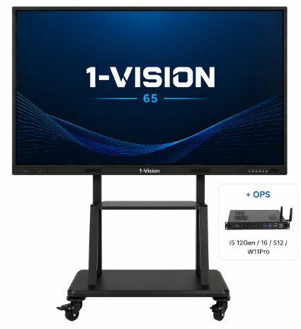 Інтерактивна панель 1-Vision 65 Pro, з програмним забезпеченням та мобільною стійкою | Бренд: Інтерактивна панель 1-Vision 65 Pro, з програмним забезпеченням та мобільною стійкою Тип: інтерактивна панель з мобільною стійкою Призначення: для навчальних та презентаційних потреб Інтерактивна панель: Діагональ: 65"; Тип матриці: IPS або еквівалент; Роздільна здатність: не менше 3840 × 2160 (4K UHD); Формат: 16:9; Яскравість: не менше 400 кд/м²; Контрастність: не менше 5000:1; Кути огляду: не менше 178°/178°; Захисне скло: загартоване, антиблікове, твердість не менше 7 Mohs. Сенсор: Тип: інфрачервоний (IR Touch); Кількість одночасних дотиків: не менше 20; Точність: не гірше ±1 мм; Система: OPS-комп'ютер (модуль) у комплекті поставки - сумісний із запропонованою інтерактивною панеллю та забезпечувати її повноцінне функціонування. Мінімальна конфігурація: процесор Intel Core i5 або еквівалент, оперативна пам'ять не менше 8 ГБ, SSD-накопичувач не менше 256 ГБ, операційна система Windows 11 Pro або еквівалент. Операційна система: Android (не нижче 11 або еквівалент); Оперативна пам’ять: не менше 4 ГБ; Вбудована пам’ять: не менше 32 ГБ; Аудіо: Вбудовані динаміки: є; Потужність: не менше 2 × 15 Вт; Інтерфейси: HDMI: не менше 3; USB: не менше 4; USB Type-C: не менше 1; LAN: не менше 1;Wi-Fi: є; Bluetooth: є Функціональність: Режим інтерактивної дошки: наявний; Бездротова передача екрану: наявна; OPS слот: наявний; Мобільна стійка: Тип: мобільна, на колесах із фіксатором руху колес; Сумісність: для панелей не менше 65"; Максимальне навантаження: не менше 100 кг; Матеріал: метал; Колеса з фіксаторами: обов’язково; Кріплення VESA: не менше 600×400; Комплектація: панель, стійка, кріплення, кабелі, пульт, інструкція |  | шт. | 7 |  | 0.00
2 | 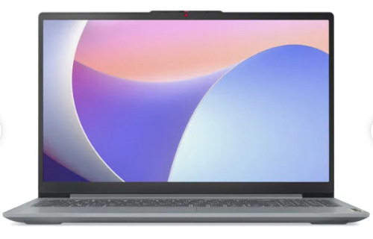 Ноутбук Lenovo IdeaPad Slim 3 15IAH8 (83ER00MERA) Arctic Grey | Бренд: Ноутбук Lenovo IdeaPad Slim 3 15IAH8 (83ER00MERA) Arctic Grey Тип: ноутбук; Призначення: для навчальних заходів, презентацій та роботи Екран: Діагональ: 15.6"; Тип матриці: IPS або еквівалент; Роздільна здатність: 1920 × 1080 Full HD; Покриття: матове (антиблікове); Процесор: Тип: не нижче Intel Core i5 або еквівалент; Кількість ядер: не менше 8 Пам’ять: Оперативна пам’ять: не менше 16 ГБ; Накопичувач: SSD не менше 512 ГБ; Графіка: інтегрована або еквівалент Інтерфейси: HDMI: не менше 1, USB: не менше 3, USB Type-C: не менше 1, Wi-Fi, Bluetooth: наявні, Ємність батареї: не менше 47 Втг, Час автономної роботи:не менше 12 годин, Додатково: веб-камера, мікрофон, динаміки: наявні, Клавіатура: українська / англійська, Фізичні параметри: Програмне забезпечення: Операційна система: ліцензійна, Windows 11 превстановлений виробником, Офісний пакет: ліцензійний, Антивірус: ліцензійний, Комплектація: ноутбук, зарядний пристрій, документація |  | шт. | 7 |  | 0.00
3 | 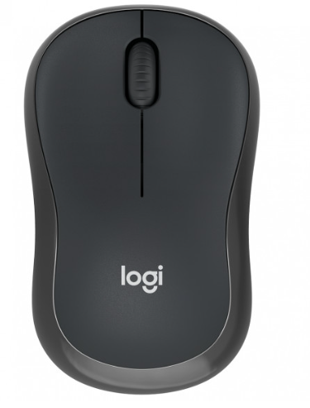 Миша бездротова Logitech M240 Silent Bluetooth Graphite | Бренд: Миша бездротова Logitech M240 Silent Bluetooth Graphite Тип: комп’ютерна миша Призначення: для роботи з ПК/ноутбуком Тип підключення: бездротове Інтерфейс підключення: Bluetooth Тип сенсора: оптичний Кількість кнопок: не менше 3 Радіус роботи: не менше 8 м Форма: універсальна (для правої та лівої руки) Рівень шуму кнопок: знижений (тихий клік) Тип живлення: батарейка (AA або AAA) Сумісність: Windows / macOS / Linux або еквівалент Комплектація: миша, елемент живлення, інструкція Тип підключення: Bluetooth обов’язковий |  | шт. | 7 |  | 0.00
4 | 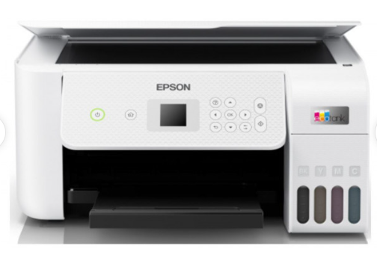 БФП кольорового друку Epson EcoTank L3266 USB Wi-Fi 4 | Бренд: БФП кольорового друку Epson EcoTank L3266 USB Wi-Fi 4 Призначення: для навчальних та офісних потреб Тип друку: струменевий, кольоровий Функції: друк / сканування / копіювання: обов’язково Особливості: 3 в 1 Формат друку: А4 Сумісність з ОС: Windows, Mac OS або еквівалент Максимальна роздільна здатність друку: не менше 5760 × 1440 dpi Максимальна роздільна здатність сканування: не менше 1200 × 2400 dpi Максимальний ресурс кольорового друку: не менше 7500 стор. Швидкість друку: не менше 8 стор./хв (чорно-білий режим) Система чорнил: Тип: система безперервної подачі чорнил (СНПЧ), Кількість кольорів друку: не менше 4, Вбудовані ємності для чорнил: обов’язково Сканер: Тип: планшетний, Підключення: USB: наявний, Wi-Fi: обов’язково, Wi-Fi Direct: обов’язково, Мобільний друк: підтримується, Лоток подачі паперу: не менше 250 аркушів, Колір: білий або еквівалент Комплектація: МФУ, кабель живлення, стартовий комплект чорнил, інструкція Обов’язкова наявність: СНПЧ, Wi-Fi та функцій МФУ |  | шт. | 7 |  | 0.00
5 | 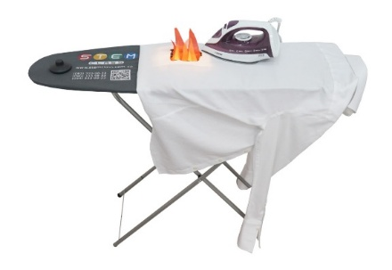 Симулятор пожежної безпеки «Прасувальна дошка. Вогонь» | Тип: симулятор пожежної безпеки «Прасувальна дошка. Вогонь» Призначення: для оснащення класів безпеки та проведення практичних занять з пожежної безпеки Технічні характеристики: симулятор повинен забезпечувати наочну демонстрацію причин та наслідків виникнення пожежі у побуті; Конструкція: повинна бути виконана у вигляді повнорозмірної складної прасувальної дошки з металевими опорами; Модуль імітації пожежі: інтегрований у конструкцію прасувальної дошки; Імітація горіння: здійснюється із застосуванням світлових ефектів полум’я; Наявність динамічних візуальних ефектів язиків полум’я – обов’язково; Використання відкритого вогню: не допускається; Ефекти задимлення: не використовуються; Наявність модуля керування процесом симуляції: обов’язково Тип живлення: від мережі змінного струму 220 В, 50 Гц; Електричні елементи: захищені від випадкового контакту; Симулятор повинен бути придатним для багаторазового використання у закладах освіти; Комплектація: Муляж праски – 1 шт.; Повнорозмірна гладильна дошка з інтегрованим модулем управління – 1 шт.; Об’єкт загоряння – 1 шт.; Паспорт виробу (інструкція з експлуатації) – 1 шт. |  | шт. | 7 |  | 0.00
6 | 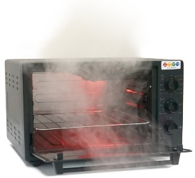 Симулятор пожежної безпеки «Електрична духовка» | Тип: симулятор пожежної безпеки «Електрична духовка» Призначення: Для оснащення класів безпеки та проведення практичних занять з пожежної безпеки. Технічні характеристики: Симулятор забезпечує наочну демонстрацію причин та наслідків виникнення пожежі у побуті. Конструкція виконана у вигляді муляжу електричної духовки. Імітація початкової фази загоряння здійснюється за допомогою світлових ефектів. Наявність візуальних ефектів задимлення – обов’язково. Наявність звукових ефектів «короткого замикання» – обов’язково. Використання відкритого вогню не допускається. Наявність модуля керування процесом симуляції – обов’язково. Тип живлення: від мережі змінного струму 220 В, 50 Гц. Симулятор придатний для багаторазового використання у закладах освіти. Комплектація: Муляж електричної духовки – 1 шт.; Лійка – 1 шт.; Паспорт виробу (інструкція з експлуатації) – 1 шт. |  | шт. | 7 |  | 0.00
7 | 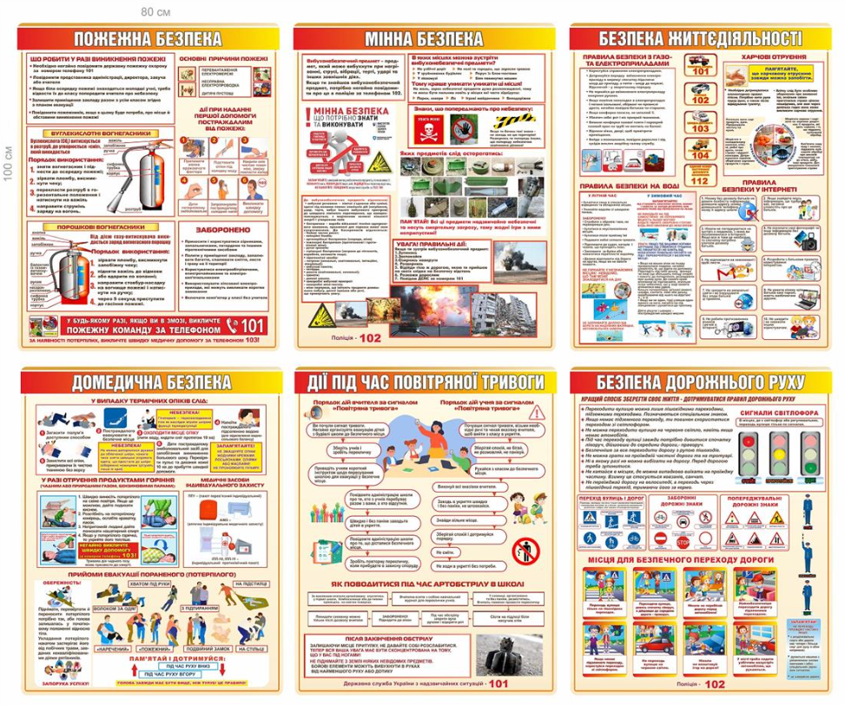 Набір інформаційних стендів для кабінету безпеки | Тип: набір інформаційних стендів для кабінету безпеки Призначення: оформлення класів безпеки у закладах освіти Кількість стендів у комплекті: 6 шт. Набір стендів для оформлення кабінету безпеки До набору входить: 1. Стенд - Пожежна безпека; 2. Стенд - Мінна безпека; 3. Стенд - Безпека життєдіяльності; 4. Стенд - Домедична безпека; 5. Стенд - Під час повітряної тривоги; 6. Стенд - Правила дорожнього руху; Розмір кожного стенду: 100х80 см Комплектація: комплект стендів, елементи кріплення |  | шт. | 7 |  | 0.00
8 | 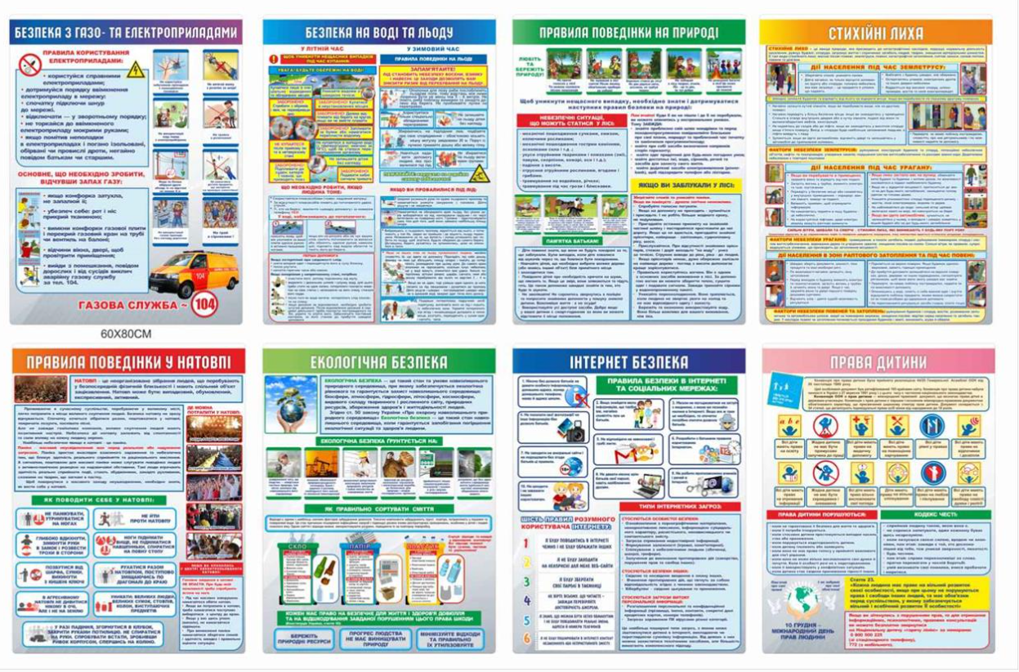 Набір інформаційних стендів «Безпека життя» | Тип: набір інформаційних стендів «Безпека життя» Призначення: оформлення класів безпеки та навчальних кабінетів Кількість стендів у комплекті: 8 шт. Тематика: безпека з електроприладами, безпека на воді та льоду, правила поведінки на природі, стійкий рух, газова служба, екологічна безпека, інтернет-безпека, права дитини Матеріал основи: пластик ПВХ або композитний матеріал Набір стендів для оформлення кабінету безпеки. До набору входить: 1. Стенд – Безпека з газо та електроприладами; 2. Стенд – Безпека на воді та льоду; 3. Стенд – Правила поведінки на природі; 4. Стенд – Стихійні лиха; 5. Стенд – Правила поведінки у натовпі; 6. Стенд – Екологічна безпека; 7. Стенд – Інтернет безпека; 8. Стенд – Права дитини; Розмір кожного стенду 60х80 см Комплектація: комплект стендів, елементи кріплення |  | шт. | 7 |  | 0.00
9 | 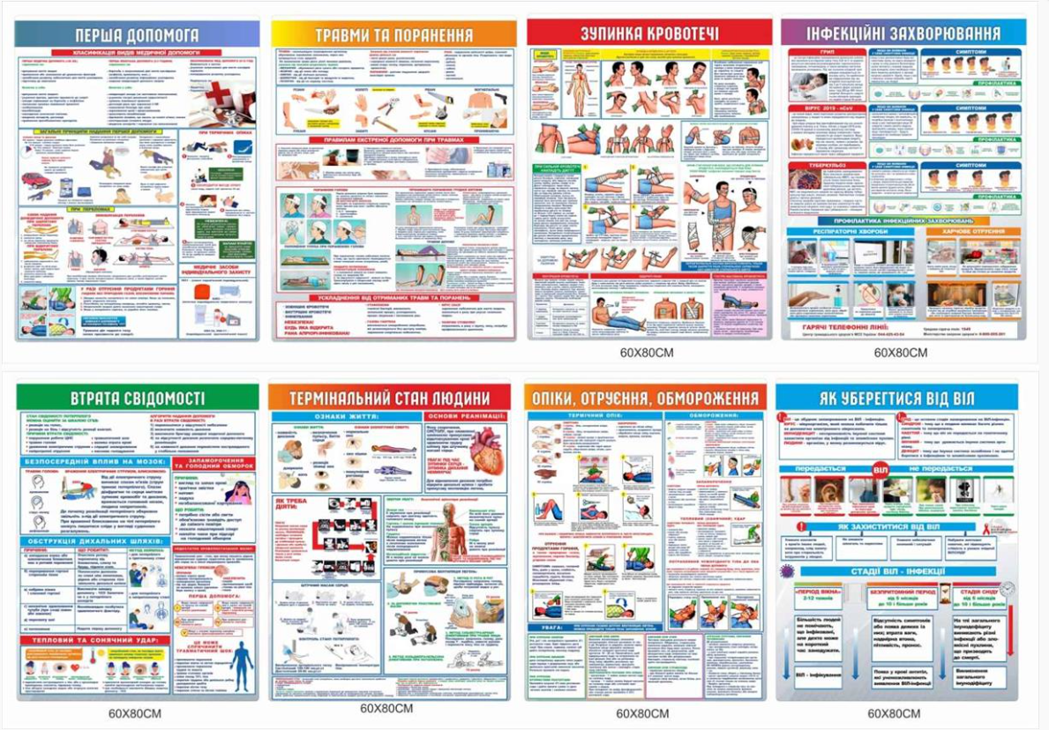 Набір інформаційних стендів «Медична зона» | Тип: набір інформаційних стендів «Медична зона» Призначення: оформлення медичної зони у класах безпеки та навчальних кабінетах Кількість стендів у комплекті: 8 шт. Тематика: перша допомога, травми та поранення, зупинка кровотечі, інфекційні захворювання, втрата свідомості, термінальні стани людини, опіки/отруєння/обмороження, профілактика ВІЛ або еквівалент Матеріал основи: пластик ПВХ або композитний матеріал Набір стендів для оформлення кабінету безпеки. До набору входить: 1. Стенд – Перша допомога; 2. Стенд – Травми та поранення; 3. Стенд – Зупинка кровотечі; 4. Стенд – Інфекційні захворювання; 5. Стенд – Втрата свідомості; 6. Стенд – Термінальний стан людини; 7. Стенд – Опіки, отруєння, обмороження; 8. Стенд – Як уберегтися від віл; Розмір кожного стенду: 60х80 см Комплектація: комплект стендів, елементи кріплення |  | шт. | 7 |  | 0.00
10 | 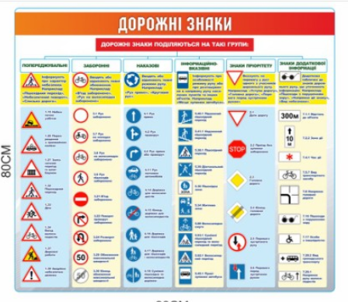 Інформаційний стенд «Дорожні знаки» | Назва: інформаційний стенд «Дорожні знаки» - Еквівалент Призначення: оформлення класів безпеки та проведення занять з правил дорожнього руху Матеріал основи: пластик ПВХ або композитний матеріал Товщина основи: не менше 3 мм Розмір стенду: не менше 800 × 900 мм Мова викладу інформації: українська Спосіб нанесення інформації: повноколірний друк Захисне покриття: ламінація або еквівалент Інформаційне наповнення повинно містити класифікацію дорожніх знаків Тематичні розділи: попереджувальні, заборонні, наказові, інформаційно-вказівні, знаки пріоритету, знаки додаткової інформації або еквівалент Наявність графічних зображень дорожніх знаків та коротких пояснень: обов'язково Стійкість друку: захист від вицвітання та стирання Спосіб кріплення: настінний Комплектація: стенд та елементи кріплення |  | шт. | 7 |  | 0.00
11 | 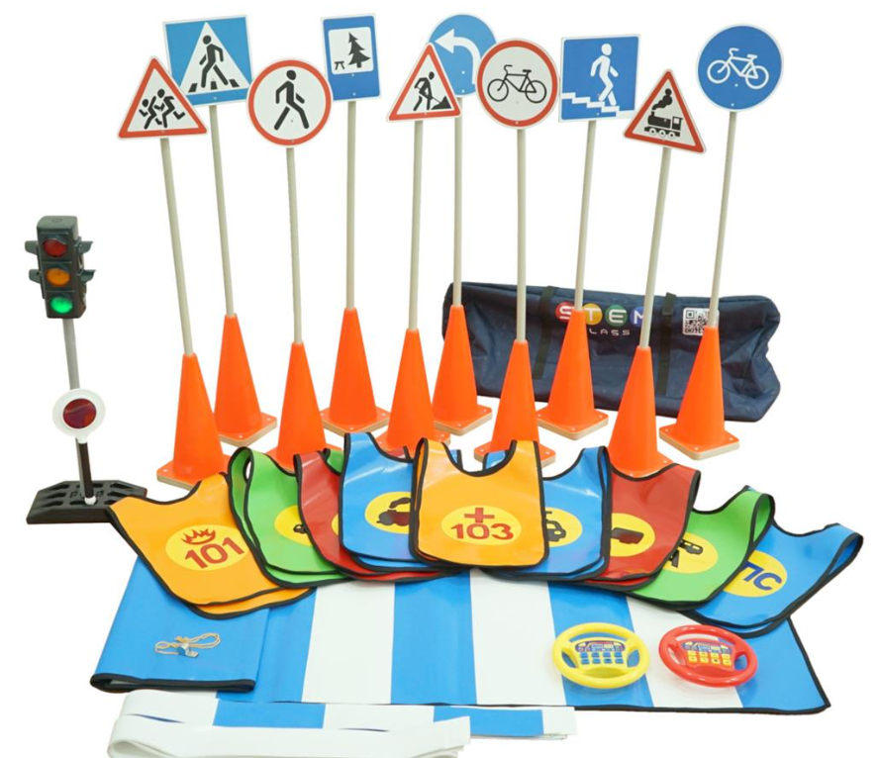 Набір дорожніх знаків та модель світлофора | Тип: навчальний набір з безпеки дорожнього руху Призначення: проведення занять з правил дорожнього руху у класах безпеки Комплектація: Світлофор двосторонній: 1 шт. Дорожні знаки – 24 шт. Конуси з дерев'яним тримачем для знаків - 10 шт. Розділова смуга - 4 шт. Обмежувальна смуга - 6 шт. Накидки – 9 шт. Жезл – 1 шт. Свисток – 1 шт. Кермо – 6 шт. Пішохідний перехід – 4 шт. Сумка для зберігання та транспортування набору - 1 шт. |  | шт. | 7 |  | 0.00
12 | 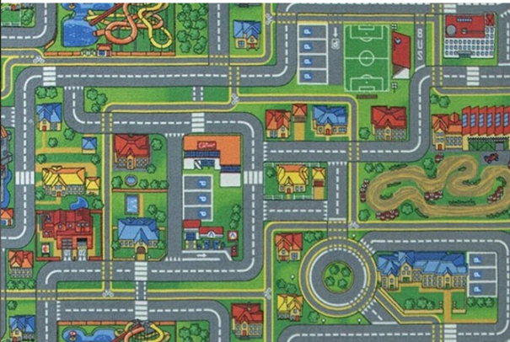 Навчальний килим з дорожньою розміткою | Тип: навчальний килим з дорожньою розміткою Призначення: проведення занять з правил дорожнього руху у класах безпеки та закладах освіти Форма: прямокутна Матеріал ворсу: поліамід, поліестер або еквівалент Основа: антиковзка Розміри: не менше 3000 × 4000 мм Товщина килима: не менше 5 мм Тематика зображення: дорожня інфраструктура міста Наявність елементів: дороги, пішохідні переходи, перехрестя, кільцевий рух, житлові будинки, громадські споруди, парковки, зелені зони або еквівалент Можливість сухого та вологого чищення: обов'язково Краї килима повинні бути оброблені оверлоком |  | шт. | 7 |  | 0.00
13 | 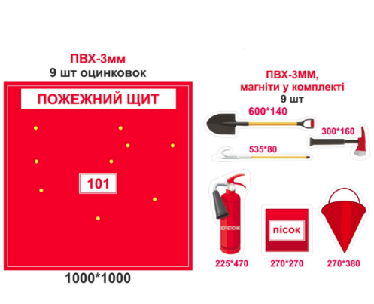 Розвиваючий стенд-гра "Пожежний щит" | Назва: розвиваючий стенд-гра "Пожежний щит" Призначення: навчання дітей правилам пожежної безпеки та ознайомлення із засобами пожежогасіння Матеріал основи: ПВХ-пластик Товщина основи: не менше 3 мм, Розмір стенду: 1000 × 1000 мм, Колір основи: червоний Наявність назви «ПОЖЕЖНИЙ ЩИТ» Кількість магнітних елементів: 9 шт. Матеріал елементів: ПВХ товщиною не менше 3 мм, Кріплення елементів: магніти у комплекті. Тематика елементів: лопата, сокира, багор, вогнегасник, ящик для піску, пожежне відро та інші елементи пожежного щита Наявність оцинкованих шайб/магнітних точок на стенді: 9 шт Мова: українська Стійкість друку: захист від вицвітання та стирання Спосіб кріплення: настінний |  | шт. | 7 |  | 0.00
14 | 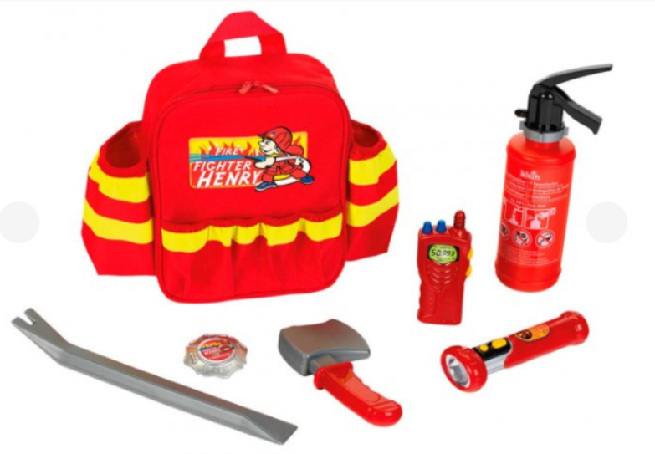 Навчальний комплект «Рюкзак пожежного» | Назва: навчально-ігровий комплект «Рюкзак пожежного» Призначення: ознайомлення дітей з професією рятувальника та засобами пожежної безпеки Вікова категорія: діти дошкільного та молодшого шкільного віку Матеріал рюкзака: текстиль або еквівалент Колір рюкзака: червоний з елементами світловідбивної імітації Наявність регульованих плечових ременів: обов'язково Наявність ручки для перенесення: обов'язково Кількість ігрових аксесуарів: 6 шт. Комплект повинен містити: іграшковий вогнегасник, іграшкову рацію, ліхтарик, лом/багор, іграшкову сокиру, додаткові аксесуари пожежника Матеріал аксесуарів: безпечний пластик або еквівалент Комплектація: рюкзак та набір аксесуарів |  | шт. | 7 |  | 0.00
15 | 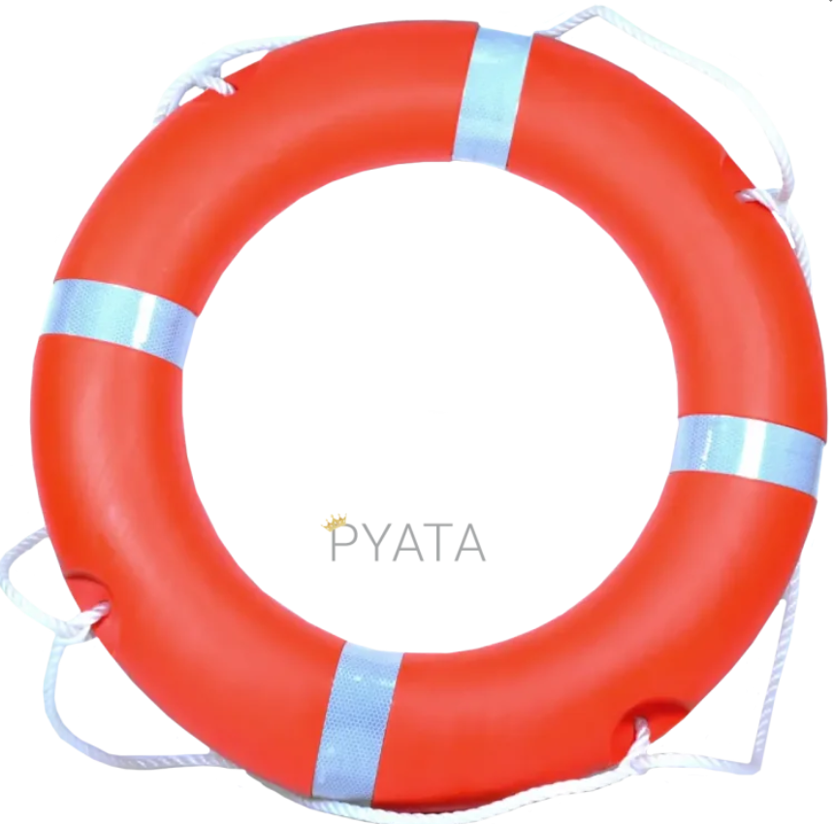 Рятувальне коло зі світловідбивальними елементами | Тип: рятувальне коло зі світловідбивальними елементами Призначення: для демонстраційних занять з безпеки на воді у класах безпеки Матеріал: поліетилен, ПВХ або еквівалент Зовнішній діаметр: не менше 700 мм, Внутрішній діаметр: не менше 400 мм Колір: помаранчевий, Наявність світловідбивальних стрічок: 4 шт. Наявність рятувального шнура по периметру: обов'язково Стійкість до вологи та ультрафіолетового випромінювання: обов'язково Можливість багаторазового використання: обов'язково Комплектація: рятувальне коло зі шнуром |  | шт. | 7 |  | 0.00
16 | 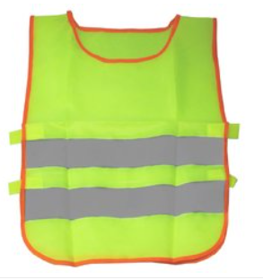 Світловідбивний жилет для дітей | Сигнальний жилет призначений для підвищення видимості дитини на дорозі та забезпечення безпеки в умовах обмеженої видимості (темний час доби, туман, дощ) та при денному освітленні. Тип виробу : жилет сигнальний Призначення: для дітей Колір: світло-жовтий (високої яскравості) Матеріал: поліестер (легка, тонка тканина) Світловідбивні елементи: так Кількість світловідбивних смуг: 2, Розмір: м, Висота: 45 см, Ширина: 55 см |  | шт. | 28 |  | 0.00
17 | 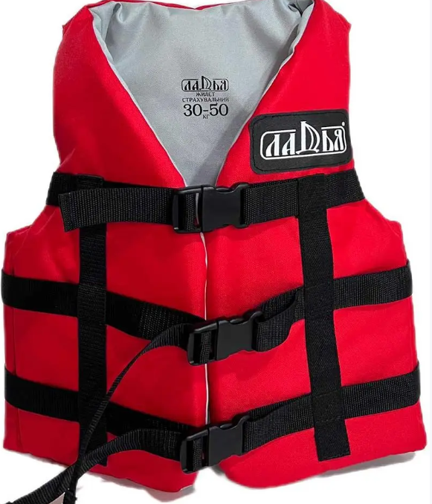 Жилет рятувальний дитячий (на воді) | Тип: жилет рятувальний , Призначення: для проведення навчально-демонстраційних занять з безпеки на воді та ознайомлення дітей із засобами індивідуального порятунку Вікова категорія: дитячий/підлітковий Вагова категорія користувача: від 30 до 50 кг Матеріал зовнішнього покриття: міцна синтетична тканина Oxford або еквівалент Наповнювач: пінополіетилен або еквівалентний плавучий матеріал Матеріал підкладки: дихаюча синтетична тканина або еквівалент Колір: червоний або еквівалент Наявність регулювальних ременів: обов'язково Кількість ременів із застібками: не менше 3 шт. Тип застібок: пластикові швидкороз'ємні фастекси Наявність регулювання по об'єму: обов'язково Колір: червоний, Колір ременів: чорний |  | шт. | 14 |  | 0.00
18 | Дитячий навчально ігровий костюм "Юний рятувальник" | Тип товару: дитячий навчально-ігровий костюм «Юний рятувальник» Призначення: для використання у класах безпеки, під час інтерактивних занять, тематичних заходів та рольових ігор. Основні вимоги: комплект: куртка, брюки, кепка; матеріал – зносостійка тканина (поліестер, сумішеві тканини або еквівалент); Дитячий розмір: 146 -152, колір – темно-синій або максимально наближений; куртка та брюки повинні містити декоративні світловідбивні елементи; на куртці – тематичні шеврони (або нашивки) та напис «Юний рятувальник» або аналогічний за тематикою; кепка з регулюванням розміру; виріб повинен бути придатним для багаторазового використання та прання без втрати основних експлуатаційних властивостей; допускається постачання еквівалентного товару, що не гірший за технічними та якісними характеристиками. |  | шт. | 35 |  | 0.00
19 | 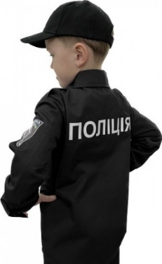 Дитячий навчально-ігровий костюм «Поліцейський» | Призначення: дитячий навчально-ігровий костюм «Поліцейський» Основні вимоги: комплект: верхня частина (сорочка, поло або аналог), брюки, кепка; Дитячий розмір: 146 -152 Матеріал: зносостійка тканина (бавовна, поліестер, сумішеві тканини або еквівалент); Колір комплекту: чорний або максимально наближений; верхня частина повинна містити тематичні шеврони (або нашивки) та напис «Поліція» або аналогічний за тематикою; брюки повинні забезпечувати комфортну посадку та свободу рухів; кепка з козирком, регулюванням розміру та тематичною емблемою (або декоративним елементом); виріб повинен бути придатним для багаторазового використання та прання без втрати основних експлуатаційних властивостей; допускається постачання еквівалентного товару, що не гірший за технічними та якісними характеристиками. |  | шт. | 35 |  | 0.00
20 | 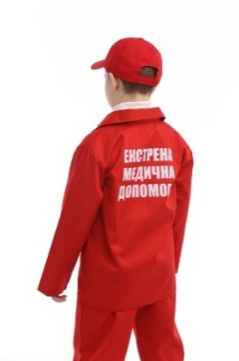 Дитячий навчально ігровий костюм форма "Парамедика" | Тип товару: дитячий навчально-ігровий комплект форми парамедика або еквівалент. Призначення: для використання у класах безпеки, під час інтерактивних занять, тематичних заходів та рольових ігор. Основні вимоги: комплект: верхня частина (кітель або аналог), брюки, кепка; дитячий розмір: 146 -152 матеріал – зносостійка тканина (бавовна, поліестер, сумішеві тканини або еквівалент); колір комплекту – червоний або максимально наближений; верхня частина повинна містити тематичні емблеми (або нашивки) та напис «ЕКСТРЕНА МЕДИЧНА ДОПОМОГА» або аналогічний за тематикою; брюки повинні забезпечувати комфортну посадку та свободу рухів; кепка з козирком та регулюванням розміру; виріб повинен бути придатним для багаторазового використання та прання без втрати основних експлуатаційних властивостей; допускається постачання еквівалентного товару, що не гірший за технічними та якісними характеристиками. |  | шт. | 35 |  | 0.00
21 | Костюм хімічного захисту (захисний комбінезон) | Тип: костюм хімічного захисту / захисний комбінезон Призначення: для демонстрації засобів індивідуального захисту у класах безпеки та проведення навчальних занять Тип конструкції: суцільний комбінезон з капюшоном Матеріал: багатошаровий нетканий матеріал (поліпропілен з поліетиленовим покриттям або еквівалент) Колір: жовтий або еквівалент Розмір: універсальний (L–XXL) або за вибором замовника Наявність капюшона: обов'язково Тип застібки: блискавка із захисною планкою Еластичні манжети на рукавах Еластичні манжети на штанинах Еластична вставка в ділянці талії Сумісність із респіраторами, окулярами та рукавичками Відповідність EN 13034 Тип 6 або еквівалент |  | шт. | 7 |  | 0.00
22 | 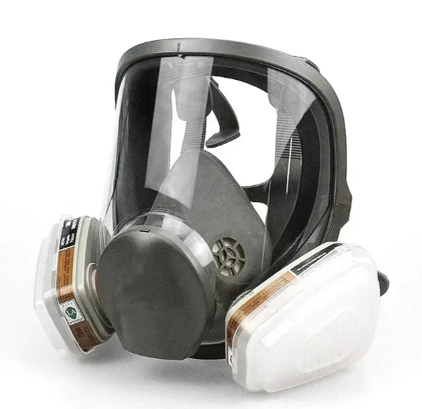 Респіратор типу 3M (повно-лицьова маска) | Бренд: 3M 6800 або еквівалент; Тип: повнолицева багаторазова маска-протигаз Призначення: для використання у класах безпеки під час демонстрації засобів індивідуального захисту органів дихання Тип маски: повнолицева; Матеріал лицевої частини: силікон або термоеластомер (TPE) чи еквівалент; Матеріал оглядового екрана: полікарбонат або еквівалент; Широке поле огляду; Наявність внутрішньої напівмаски; Наявність клапана видиху; Система кріплення на голові не менше 4 точок; Регулювання ременів кріплення; Щільне прилягання до обличчя; Розмір: середній або універсальний Система фільтрації: Комплектування змінними фільтрами; Кількість фільтрів: не менше 2 шт.; Тип кріплення фільтрів: байонетне або еквівалент; Фільтри повинні забезпечувати захист від органічних газів та парів; Допускається наявність протиаерозольного захисту; Фільтри повинні бути сумісними з маскою; Наявність інформації про строк придатності фільтрів. Комплектація: Повнолицева маска – 1 шт.; Фільтри – не менше 2 шт.; |  | шт. | 7 |  | 0.00
23 | Класична модель торса безстатева, 16 частин | Класична модель торса безстатева, 16 частин голова (3 частини) - двоє легенів з грудинно-реберним зчленуванням - серце (2 частини) - шлунок - кишечник (4 частини) - передня частина нирок і сечового міхура - печінка з жовчним міхуром |  | шт. | 7 |  | 0.00
24 | Манекен Laerdal Little Anne QCPR | Манекен Laerdal Little Anne QCPR Манекен Little Anne QCPR, 1 x додаткова маска для обличчя, 2 x батареки AA, 2 x дихальні шляхи - серветки з антисептиком для обробки манекена - сумка для перенесення |  | шт. | 7 |  | 0.00
25 | 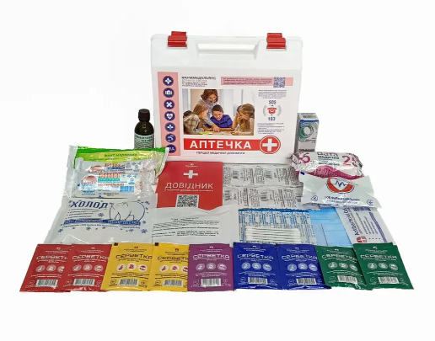 Аптечка медична "Для навчального закладу" | Тип: аптечка медична для навчального закладу Контейнер Жорсткий пластиковий футляр з ручкою: обов’язково або еквівалент Наявність надійних замків: обов’язково Маркування «Аптечка» Комплектація: Бинти стерильні та нестерильні; Марлеві серветки; Бактерицидні пластирі; Медичний пластир у рулоні; Еластичний бинт; Джгут або засіб для тимчасової зупинки кровотечі; Антисептичний засіб; Медичні рукавички одноразові; Косинка медична; Ножиці; Інструкція з надання домедичної допомоги; Опис вкладення аптечки |  | шт. | 7 |  | 0.00
26 | 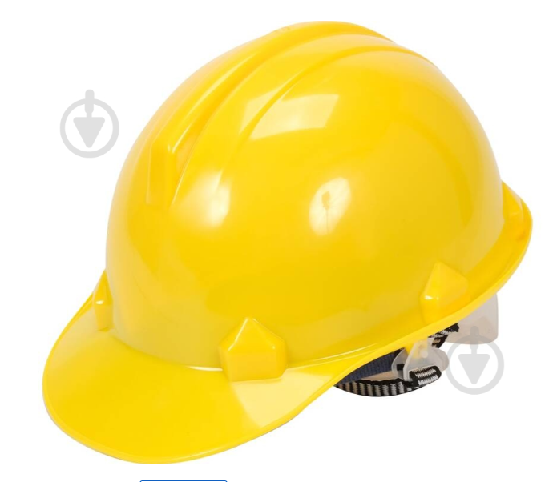 Каска захисна Vorel жовта | Тип: каска захисна Призначення: для навчальних занять у класах безпеки та демонстраційних заходів Матеріал корпусу: HDPE (поліетилен високої щільності) або еквівалент Колір: жовтий або еквівалент Регулювання розміру: обов'язково Обхват голови: не менше 53- 62 см Наявність внутрішнього амортизатора Наявність підборідного ременя або можливість його встановлення: обов'язково |  | шт. | 35 |  | 0.00
27 | 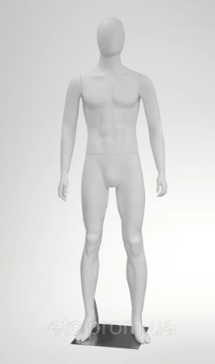 Манекен чоловічий демонстраційний у повний зріст | Тип: манекен чоловічий демонстраційний у повний зріст Призначення: для оснащення класів безпеки, демонстрації засобів індивідуального захисту, спеціального одягу та проведення навчальних занять Тип виконання: повнорозмірний чоловічий манекен Колір: білий або еквівалент Матеріал корпусу: склопластик, ABS-пластик, поліпропілен або еквівалент Зріст манекена: не менше 1800 мм та не більше 1900 мм Конструкція: голова, торс, руки та ноги в анатомічно наближеному виконанні Поверхня: матова або глянцева, гладка, без дефектів та гострих країв Наявність підставки: обов'язково Тип підставки: металева або скляна, що забезпечує стійкість конструкції Тип кріплення: до стопи або литкової частини ноги Можливість демонстрації одягу, жилетів, касок, респіраторів та іншого спорядження Тип конструкції стійкий до перекидання |  | шт. | 7 |  | 0.00
28 | Вогнегасник ВП-5 | Вогнегасник порошковий ВП-5 — універсальний переносний вогнегасник закачаного типу. Робоча речовина - суміш мінеральних солей загального призначення; вага вогнегасника із зарядом - від 7,2 кілограмів до 8,3 кг; вага гасячого заряду – 5 кілограмів; максимальна площа гасіння – до 15 м.кв.; довжина викиду струменя порошку - не менше 3 метрів; максимальний тиск - 1,6 мПа або 16 бар; термін експлуатації виробу - 10 років; діапазон допустимих температур зберігання – від -20°C до +50°C |  | шт. | 7 |  | 0.00
29 | 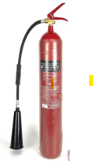 Вогнегасник ВВК-5 | Вогнегасник вуглекислотний (ВВК-5) Вогнегасник призначений для гасіння пожеж класу В1. Зберігає працездатність в діапазоні температур від - 20 ° С до + 50 ° С Характеристики: Місткість корпусу, л - 7. Маса вогнегасної речовини, кг - 5. Довжина викиду струменя вуглекислоти рідкої - не менше 4 метрів; Максимальна площа гасіння – до 40 м.кв.; Максимальний внутрішній тиск в корпусі вогнегасника при температурі + 50 ° С, МПа - 15 Призначений термін служби, років - 10 років. |  | шт. | 7 |  | 0.00
30 | 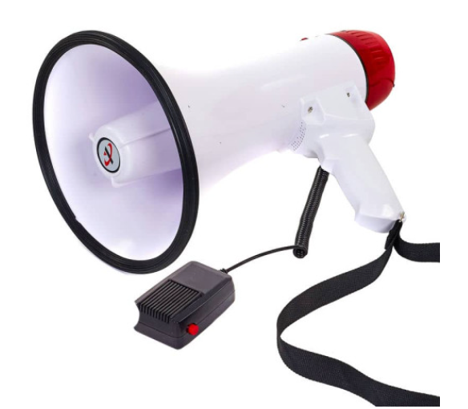 Гучномовець (мегафон, рупор) 30 W | Тип: гучномовець (мегафон, рупор) 30 W Призначення: для проведення навчальних заходів, евакуаційних тренувань та занять у класах безпеки Технічні характеристики: Матеріал корпусу: ударостійкий пластик/еквівалент. Номінальна шумова потужність: не менше 30 W, Діаметр рупора: не менше 19,5 см, Довжина виробу: не менше 32,3 см, Дальність поширення звуку: не менше 500 м, Наявність виносного мікрофона, Функція запису та відтворення голосових повідомлень, Наявність USB-роз’єму, Наявність регулювання гучності. Тип живлення: батарейки типу 6С або еквівалент. Час безперервної роботи: не менше 7 годин Наявність ременя для перенесення. Комплектація: Гучномовець – 1 шт.; Виносний мікрофон – 1 шт.; Ремінь для перенесення – 1 шт.; Паспорт виробу (інструкція) – 1 шт. |  | шт. | 7 |  | 0.00
31 | Настільні ігри для дітей "Brainy Trainy: Критичне мислення" | Настільна гра "Brainy Trainy: Критичне мислення": Призначення гри: Для дітей, Вік : 6+, Видавець: The Brainy Band, Мова : Українська, Складність: Низька, Розділ: Для дітей, Додаткові розділи: Настільні ігри, Для дітей, Прості, Розвиваючі, Для хлопчиків, Для дівчат 3-6 років, 7-9 років, Комплектація: 80 карт із завданнями та відповідями правила гри, Розміри коробки: 4 x 12 x 12 см |  | шт. | 7 |  | 0.00
32 | Настільні ігри для дітей "Твоя безпека" | Настільна гра "Твоя безпека" карткова: У грі є 4 типи карток з питаннями, які відповідають певному типу небезпеки: пожежа, хвороби, аварії чи злочини. Діти засвоять правила дорожнього руху, поводження з електроприладами та як діяти під час пожежі. А також як поводити себе з незнайомцями та як попіклуватися про своє здоров’я. Видавець: Strateg, Мова : Українська, Призначення гри: Для дітей, Вік: 6+, Комплектація: картонна коробка, картки - 72 шт. Розміри: 18,7х12х4,5 см |  | шт. | 7 |  | 0.00
33 | 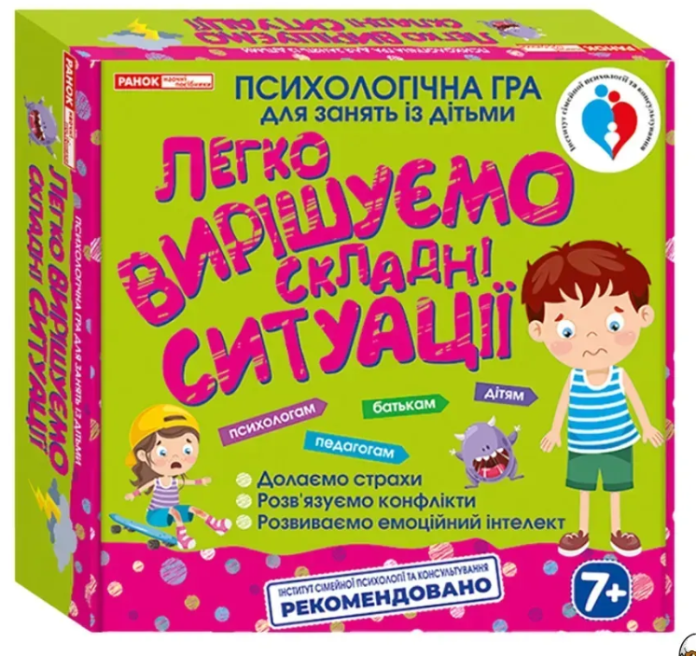 Настільні ігри для дітей "Легко вирішуємо складні ситуації" | "Легко вирішуємо складні ситуації" Психологічна гра для занять із дітьми: Видавництво: РАНОК Призначення гри: Для дітей Кількість гравців: 2+ Вікова категорія: 7-9 Мова видання: Українська Набір містить: Картки «ситуації» - 56 картки, Картки «рішення» - 144 картки Правила гри із прикладами вирішення незвичайних ситуацій Розміри коробки: 235х235х50 мм |  | шт. | 7 |  | 0.00
34 | 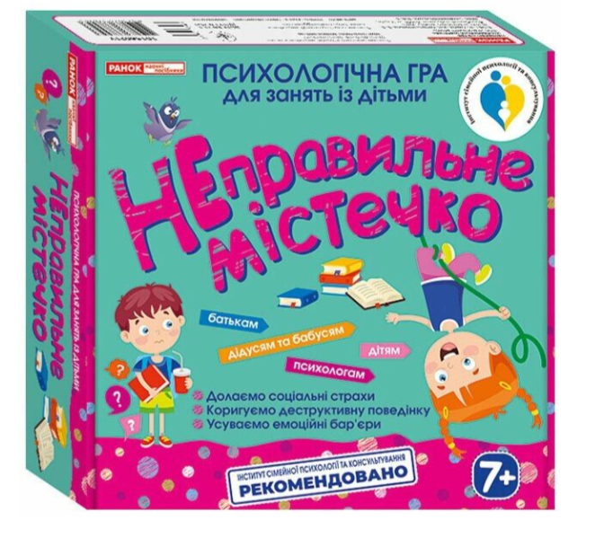 Психологічна гра для занять із дітьми «Неправильне містечко» | Видавництво: РАНОК Призначення гри: Для дітей Кількість гравців: 2+ Вікова категорія: 7+ Мова видання: Українська Набір містить: Картки – 112 шт.; Картки «Пам’ятки гравцям» – 4 шт.; Методичні рекомендації – 1 шт. Тематичні категорії карток: неправильна школа; неправильне подвір’я; неправильний дім; неправильні питання; неправильні віршики; неправильні істини Правила гри Розміри коробки: 235х235х50 мм |  | шт. | 7 |  | 0.00
35 | 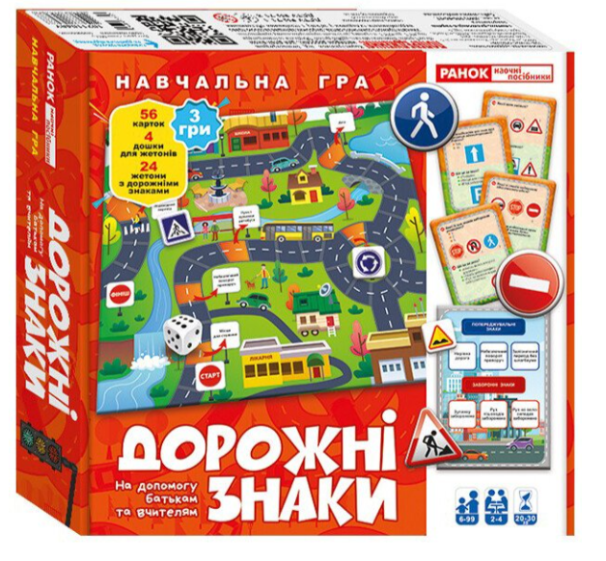 Навчальна гра "Дорожні знаки" | Видавництво: РАНОК Призначення гри: Для дітей. Кількість гравців: 2–4. Вікова категорія: 6–99 років. Час гри: 20–30 хв. Мова видання: Українська. Кількість варіантів гри: 3 Набір містить: ігрове поле – 1 шт.; кубик – 1 шт.; фішки – комплект; картки із запитаннями – 56 шт.; дошки для жетонів – 4 шт.; жетони з дорожніми знаками – 24 шт.; правила гри (кольорова інструкція) – 1 шт. Варіанти гри: «Я в безпеці на дорозі»; «Як добре ти знаєш дорожні знаки?»; «Хто більше?» Повна комплектація відповідно до опису виробника |  | шт. | 7 |  | 0.00
36 | Гра: Скарбничка порад. Як бути в безпеці? | Видавництво: Кенгуру Призначення гри: Для дітей. Вікова категорія: 4+. Мова видання: Українська. Набір містить: багаторазові ламіновані картки із завданнями (ситуаціями) – комплект; ігрові елементи (фішки та/або ігрове поле відповідно до комплектації виробника) – комплект; інструкція з порадами для батьків та педагогів – 1 шт. Комплектація відповідно до опису виробника. |  | шт. | 7 |  | 0.00
37 | 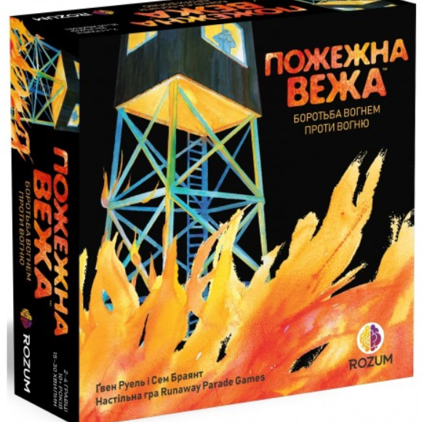 Гра: Пожежна вежа | Тип гри: настільна гра «Пожежна вежа UA» Призначення гри: Для дітей та сімейного дозвілля. Мова видання: Українська. Набір містить: ігрове поле – 1 шт.; жетони вогню – 135 шт.; двостороння карта флюгера – 1 шт.; карти дій – 52 шт.; жетони протидії пожежі – 24 шт.; карти подій – 2 шт.; вказівник вогню – 1 шт.; карта «Тінь лісу» – 1 шт.; восьмигранний кубик вітрів – 1 шт.; карта «Чемпіон лісу» – 1 шт.; карти спаленої вежі – 3 шт.; карти «Відро/Нерозсудлива поведінка» – 4 шт.; правила гри – 1 шт. |  | шт. | 7 |  | 0.00
38 | 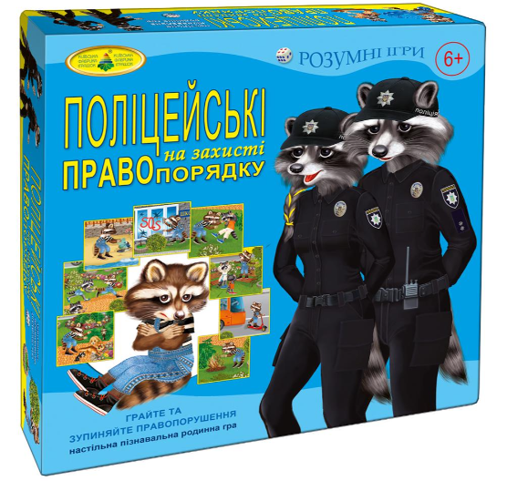 Настільна гра: Поліцейські на захисті правопорядку | Виробник: Київська фабрика іграшок або еквівалент. Призначення гри: Для дітей та сімейного дозвілля. Вікова категорія: 6+. Кількість гравців: 3–6. Тривалість гри: 15–20 хв. Мова видання: Українська Набір містить: ігрове поле – 1 шт.; картки із правопорушеннями – комплект; картки «Це цікаво!» – комплект; жетони поліцейських – комплект; ігрові фішки та допоміжні елементи – комплект; правила гри – 1 шт. |  | шт. | 7 |  | 0.00
39 | 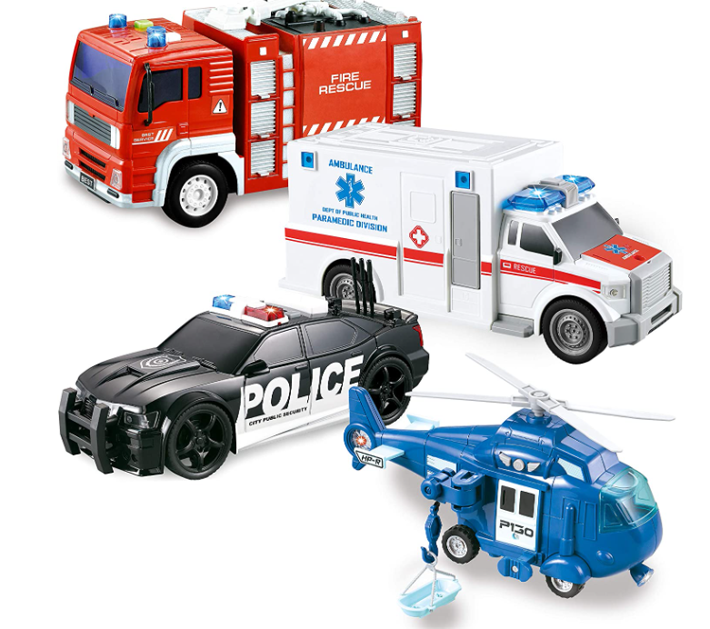 Розвиваючий набір машинок «Екстрені служби» - 4 шт | Тип: розвиваючий набір машинок «Екстрені служби» - 4 шт. Призначення: для використання у класах безпеки, рольових іграх та ознайомлення дітей з роботою екстрених служб. Вікова категорія: 3+ Набір містить: пожежна машина – 1 шт.; автомобіль швидкої медичної допомоги – 1 шт. поліцейський автомобіль – 1 шт. рятувальний вертоліт – 1 шт. Технічні характеристики: усі транспортні засоби інерційні; світлові ефекти (миготливі фари та сигнальні вогні), звукові ефекти, пожежна машина з рухомим пожежним насосом; автомобіль швидкої допомоги з дверима, що відкриваються; поліцейський автомобіль з рухомою антеною; рятувальний вертоліт з обертовим гвинтом та підйомним тросом із носилками. |  | шт. | 7 |  | 0.00
40 | Набір металевих машинок «Street Machine 2009»поліція/пожежна/швидка допомога (10 шт.) | Тип: Набір металевих машинок «Street Machine 2009» поліція/пожежна/швидка допомога (10 шт.) або еквівалент. Призначення: Для використання у класах безпеки, рольових іграх та ознайомлення дітей з роботою екстрених служб. Вікова категорія: 3+. Набір містить: моделі транспортних засобів екстрених служб – 10 шт.; заводська упаковка – 1 шт. Технічні характеристики: матеріал корпусу машинок: метал із пластиковими елементами; кількість машинок у наборі: 10 шт.; машинки не інерційні; довжина однієї машинки: близько 8 см; тематика набору: поліція, пожежна служба, швидка допомога, рятувальна та спеціальна техніка; розмір упаковки: близько 29 × 20,5 × 4,5 см. |  | шт. | 7 |  | 0.00
41 | 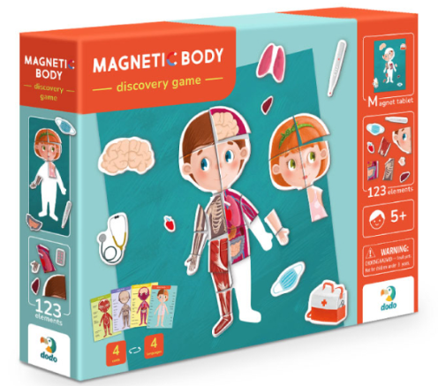 Розвиваюча гра Dodo Магнітне тіло | Бренд: Dodo Призначення гри: Для дітей. Вікова категорія: 5+. Кількість гравців: від 1-го. Комплектація: магнітна дошка – 1 шт.; магнітні елементи – 124 шт.; картки – 16 шт Розмір коробки: 37,5 × 29,5 × 6,5 см. Вимоги до якості: товар новий; без механічних пошкоджень; повна комплектація відповідно до опису виробника. |  | шт. | 7 |  | 0.00
Всього вартість пропозиції, грн* |  |  |  |  |  | 0.00
* Товариство Червоного Хреста України є громадською неприбутковою організацією і просить надати максимальні знижки на товар, вказаний у ціновій пропозиції.
** Закупівля відбувається одним лотом
Примітка: вартість одиниці продукції та загальну вартість пропозиції потрібно заповнювати у гривнях, зазначаючи цифрове значення, яке має не більше двох знаків після коми.
Увага! Додаткові вимоги |  | Замовник залишає за собою право зменшити кількість товару та/або виключити окремі позиції із предмета закупівлі до моменту укладення договору. Усі складові набору, що містять текстову інформацію для користувача (картки, буклети, інструкції, навчальні матеріали, наліпки, ігрові елементи тощо), повинні бути виконані українською мовою. Наявність складових виключно іноземною мовою не допускається. Додаткові вимоги: 1. Вартість доставки, розвантаження, завантаження товару тапакування мають бути включеними у вартість товару. 2. Постачальник повинен вказати торгову марку продукції, надати фото запропонованого товару та відповідні сертифікати якості. 3. Кожна партія товару повинна супроводжуватись документами, визначеними у вимогах до якості. Під час поставки також мають бути надані інструкції з експлуатації та гарантійні талони для кожної позиції товару. 4. Переможець тендеру зобов'язаний поставити продукцію у відповідності до поданої ним тендерної пропозиції без внесення додаткових змін. У разі виникнення будь-яких змін (зміни ТМ та інше), обов'язково повідомити про це ініціатора закупівлі. 5. У разі виявлення неякісного товару або такого, що не відповідає умовам договору, учасник-переможець зобов’язаний замінити неякісний товар протягом 5 робочих днів з моменту виявлення неякісного товару на якісний без будь-якої додаткової оплати з боку замовника. Вимоги до умов поставки, транспортування та пакування: Товар має бути упаковано таким чином, щоб унеможливити його втрату цілісності та функціональних властивостей під час транспортування до місця поставки та його розвантажування.

Умови оплати (прописати): _________________ (% передплата / післяплата)
Термін доставки з дати підписання договору (прописати): _________________ (календарних днів)
Учасники повинні надсилати цінові пропозиції з підписом і печаткою у форматі .pdf та окремо у форматі Excel, доступному для редагування
Примітка: вартість одиниці продукції та загальну вартість пропозиції потрібно заповнювати у гривнях, зазначаючи цифрове значення, яке має не більше двох знаків після коми.
Ми погоджуємось, що всі витрати, пов’язані з доставкою товару та завантажувально-розвантажувальними роботами здійснюються за рахунок Постачальника відповідно до розподілу, вказаного у Додатку №4.
Ми ознайомлені та погоджуємося з Умовами типового Договору ТЧХУ (Додаток №5 до Запиту).
Ми погоджуємося з умовами, що Замовник має право розділити дану закупівлю між декількома постачальниками за умови наявності більш вигідних умов на різні позиції.
Ми погоджуємося з умовами, що Ви можете відхилити нашу чи всі надані пропозиції, та розуміємо, що Ви не обмежені у прийнятті будь-якої іншої пропозиції з більш вигідними для Вас умовами.
Ми погоджуємось зафіксувати цінову пропозицію протягом 90 календарних днів з моменту подачі
Подаючи свою пропозицію ми підтверджуємо повну комплектацію та відповідність умовам зазначеним в Запиті.
Учасники повинні надсилати цінові пропозиції з підписом і печаткою (за наявності).

 | Керівник організації/ФОП:____________________________ ( ____________________)
 | МП підпис ПІБ

